상품제안서
로지텍 K480 블루투스 키보드 | 상품코드: F01044

 |  |  |  |  |  |  | 02-412-0044 | www.easy1.co.kr
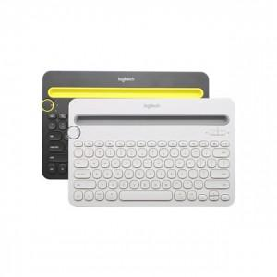

【상세/제작정보】

【인쇄/포장옵션】 | 실크, 레이저 / 포장지포장

【공급단가】 | 수량 | 50~ | 100~ | 500~ | 1,000~ | 2,000~
*VAT별도 | 단가 | 65,740원 | 63,310원 | 60,870원 | 58,440원 | 56,970원

【상품 URL】 | https://easy1.co.kr:443/src/goods_detail.php?gdno=1044

